Painel


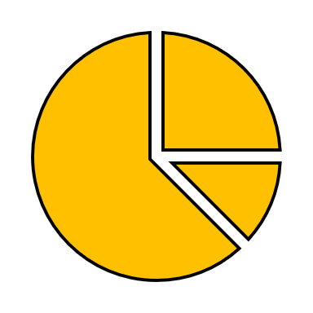

ffajaj
Resultados Exercício 2024
Faturamento
R$ 50.158.467,70
Total Vendido
Joy
Comissões Pagas
R$ 501.584,68
Meses


Iago Santiago Dieta

Marcas

Análise de venda mensal
 | Total
Jan | 3201553.326
Fev | 3940571.412
Mar | 5159635.674
Abr | 4456833.876
Mai | 3402145.71
Jun | 4123063.668
Jul | 4920723.804
Ago | 4443673.608
Set | 3192567.39
Out | 4755548.112
Nov | 4399929.294
Dez | 4162221.828
Comissão por vendedor
 | Total
Rosângela | 129613.78014
Thales | 103641.72972
Fernanda | 94202.9799
André | 92995.69014
Aline | 81130.49712

Carros

Vendedores

% de número de vendas por mês
 | Total
Jan | 3201553.326
Fev | 3940571.412
Mar | 5159635.674
Abr | 4456833.876
Mai | 3402145.71
Jun | 4123063.668
Jul | 4920723.804
Ago | 4443673.608
Set | 3192567.39
Out | 4755548.112
Nov | 4399929.294
Dez | 4162221.828
Número de vendas por vendedor
Aline | 111 | 171
André | 124 | 171
Fernanda | 134 | 171
Rosângela | 171 | 171
Thales | 135 | 171
 | Total
Chevrolet | 241
Fiat | 177
Hyundai | 133
Volkswagen | 67
Renaut | 57
Onix
 | Onix
 | 96
 | 675
Joy
 | Joy
 | 76
 | 675
HB20
 | HB20
 | 75
 | 675
3°
1°
2°

